Baleias
 | Mentor | Turista | Mentor | Turista | Mentor
 | Olá! Que legal você estar participando desta expedição! Nossa missão tem por objetivo estudar as baleias jubarte no território antártico através de fotografias. Eu já tenho alguns registros incríveis, até te mostraria, mas minha câmera está com algum problema... | Eu posso consertar para você. | É sério? #gratidão Ah! você também vai precisar de uma câmera para nos ajudar na identificação de baleias! Tenho uma dica: você poderá obter uma ao concluir o minijogo “Animais Antárticos”. É só seguir! | Que demais! Vou começar agora mesmo! | Jogar
Mentora 0 - Naturalista - Bia - Bem- vinda à Missão da Baleia. Abre minijogo Memória |  | Poxa, isso é uma pena. Você não tem outras câmeras? | Até tenho, mas o problema é que não queria perder essas fotos. | Eu posso te ajudar! Vou precisar de uma câmera para concluir esta missão. Depois posso te emprestar! | Sério? #gratidão! Então, vença este desafio para ganhar uma câmera! | Jogar
 | Mentor | Turista | Mentor | Turista | Mentor | Turista | Mentor | Turista | Mentor | Turista
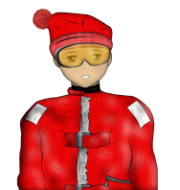 | Você está no lugar certo para saber mais sobre as baleias. É durante o verão do Hemisfério Sul que as baleias jubarte são encontradas em todo o oceano austral. Mas além das baleias, você poderá avistar outros animais por aqui. Fique de olhos atentos e câmera prontas! | Sim, eu já vi algumas aves, baleias e umas focas! | Ótimo! Quem sabe você possa tirar fotos e identificar algumas baleias e participar de um projeto de Ciência Cidadã? | Eu estou tentando entender um pouco mais sobre este projeto | Talvez outros turistas que estão no navio possam te ajudar. Você já conversou com a Bia...ou o Ivan? | Vou checar...obrigada pela dica | Encerra diálogo
Mentor 1 Naturalista - Artur Bem- vinda à Missão da Baleia. Apenas diálogos |  | Quais animais? | Ah! Você não conhece os animais antárticos? Quer conhecer alguns? Veja esse vídeo e saiba mais. https://www.youtube.com/watch?v=G3ICd5wia9c&list=PLeX2-DIWVLN1n-Uf_H6MVrsIZly0U_PDS&index=12 | Que massa!! | Os outros turistas estão tentando tirar fotos também. Que tal fazer suas fotos para contribuir com as pesquisas científicas sobre baleias na Antártica. | Mas eu nem sou fotógrafa ou cientista... | É para isso que existe a Ciência Cidadã! Pessoas leigas como você podem fazer ciência sem necessariamente ser cientistas. | Eu estou tentando entender um pouco mais sobre este projeto | Você já falou com o Ivan? Ele pode explicar tudo. | Vou checar. Valeu!! | Encerra diálogo
 | Mentor | Turista | Mentor | Turista | Mentor | Turista | Mentor | Turista | Mentor | Turista
 | E aí turista! Está sabendo que no navio há um grupo de turistas nos ajudando na missão do projeto baleia jubarte? Junte-se a eles e tente acompanhá-los para fotografar caudas das jubarte. É assim que as identificamos. Após fotografar, você poderá catalogar suas fotos no projeto de Ciência Cidadã. Sua ajuda será muito útil para nós! | Hã... Catalogar fotos em projeto de ciência cidadã? | Sim!!! Fotografar caudas de baleias jubarte ajuda a investigar a migração desse mamífero e saber mais a seu respeito, como seu comportamento e locais de reprodução. | E como isso funciona? | Você vai precisar de uma câmera e de uma lente zoom para as fotos. Depois, converse com o Ivan, ele vai te explicar tudinho!! | E como faço isso? Por onde começo? | Conquiste a lente Zoom, vencendo esse minijogo. | Jogar
Mentiora 2 - Naturalista - Ceci - Abre minijogo teia |  | Que legal!!! Iremos avistar essas baleias? Onde? | As baleias jubarte também são vistas frequentemente nos estreitos de Bransfield e Gerlache. Há também grande ocorrência em torno das Ilhas Geórgia e Sandwich do Sul. | Bem que eu gostaria de ver umas jubartes. | Aposto Tenho certeza que você conseguirá. Com uma câmera e uma lente zoom você poderá até fotografá-las! | Eba Que demais! Quero começar! | Conquiste a lente Zoom, vencendo esse minijogo. | Jogar
 | Mentor | Turista | Mentor | Turista | Mentor | Turista | Mentor | Turista | Mentor
 | Olá, turista!! Espero que você esteja gostando desta expedição. Você já avistou alguma baleia? | Já vi algumas, mas não sei dizer quais... | Aqui na Antártica você pode ver a baleia franco austral, a baleia azul, a baleia fin, a jubarte, a minke... | E a orca, a baleia assassina, né? | Na verdade, apesar de ser conhecida como “baleia assassina”, ela não é uma baleia. A Orca é um golfinho! | Uau! Eu não fazia ideia disso! Obrigada por esta informação. | Por nada! Preste atenção na navegação que você vai avistar muitas baleias por aqui e aprender muito sobre esses animais!! | Não vejo a hora! Estou muito animada! Fui!
Mentor 3 –Naturalista Pedro - Apenas diálogos |  | Ainda não... Na verdade estou meio perdida, sem saber o que fazer... | Ah... Nesta missão você tem de fazer foto-identificação de Baleias. | Não tenho ideia de por onde começar... | Você terá de obter uma câmera e uma lente Zoom e então fotografar caudas de baleias jubarte e catalogá-las. | Parece difícil... | Caminhe por aí e converse com os naturalistas. Eles vão te orientar direitinho. | Obrigada!! Farei isso agora. | Até mais!

 | Mentor | Turista | Mentor | Turista | Mentor | Turista | Mentor | Turista | Mentor | Turista
 | Oi turista! Você já está sabendo que a nossa missão é identificar as baleias jubarte, né? Obrigado por você estar disposto a nos ajudar! | Mas, você acha mesmo que eu posso ajudar? Sou apenas uma turista querendo conhecer a Antártica. Como faço isso? | Os turistas podem participar de projetos de Ciência Cidadã! Nesta missão você irá contribuir com pesquisas científicas sobre as baleias jubarte tirando fotos de suas caudas. | Que incrível poder participar de uma pesquisa científica mesmo não sendo uma pesquisadora. Mas o que vocês fazem com essas fotos? | As fotos são depositadas em um banco de dados de pesquisa científica. Os pesquisadores as utilizam para identificar baleias, fazer uma estimativa populacional, verificar o crescimento médio anual e estudar o movimento migratório desses animais. Não é incrível você poder contribuir para todo este estudo! Quer aprender o processo? | Eu quero!! O que tenho de fazer? | Você deve tirar fotos, observar as características das nadadeiras caudais e cadastrar as fotos e os dados no nosso banco de dados! Cada baleia tem um padrão único na sua nadadeira caudal. Então, saber o que procurar em uma foto é a chave para identificar uma baleia! | Parece complicado... | Nem tanto... Mas você pode treinar, participando desse desafio... | Jogar
Mentor 4 –Naturalista Ivan- Bem- vindo à Missão da Baleia. Fotoidentificação das caudas. |  | Não sei ao certo... Como eu poderia ajudar? | Por meio da Ciência Cidadã! Nela, pessoas leigas como você podem contribuir! Por exemplo, você pode tirar fotos de caudas de baleias, que serão usadas para identificá-las. | Por que das caudas? | A cauda de cada baleia é como a nossa impressão digital. É única!! Cada baleia tem um padrão. | Deve ser bem difícil... nem consigo imaginar... Existe um catálogo dessas "impressões digitais"? | Sim, as caudas das baleias têm sido catalogadas em todo o mundo ao longo dos anos. | Que interessante. E como faço para identificá-las? | Aceite esse desafio e você vai aprender todos os detalhes da fotoidentificação de caudas de baleias. | Jogar

Dicas durante o minijogo Teia alimentar Obs: Estas dicas poderão ser solicitadas pelo usuário através de um ícone de ajuda, ou seja, elas aparecerão individualmente. |  |  |  |  | Dicas durante o minijogo da memória Obs: Estas dicas poderão ser solicitadas pelo usuário através de um ícone de ajuda, ou seja, elas aparecerão individualmente.
 | 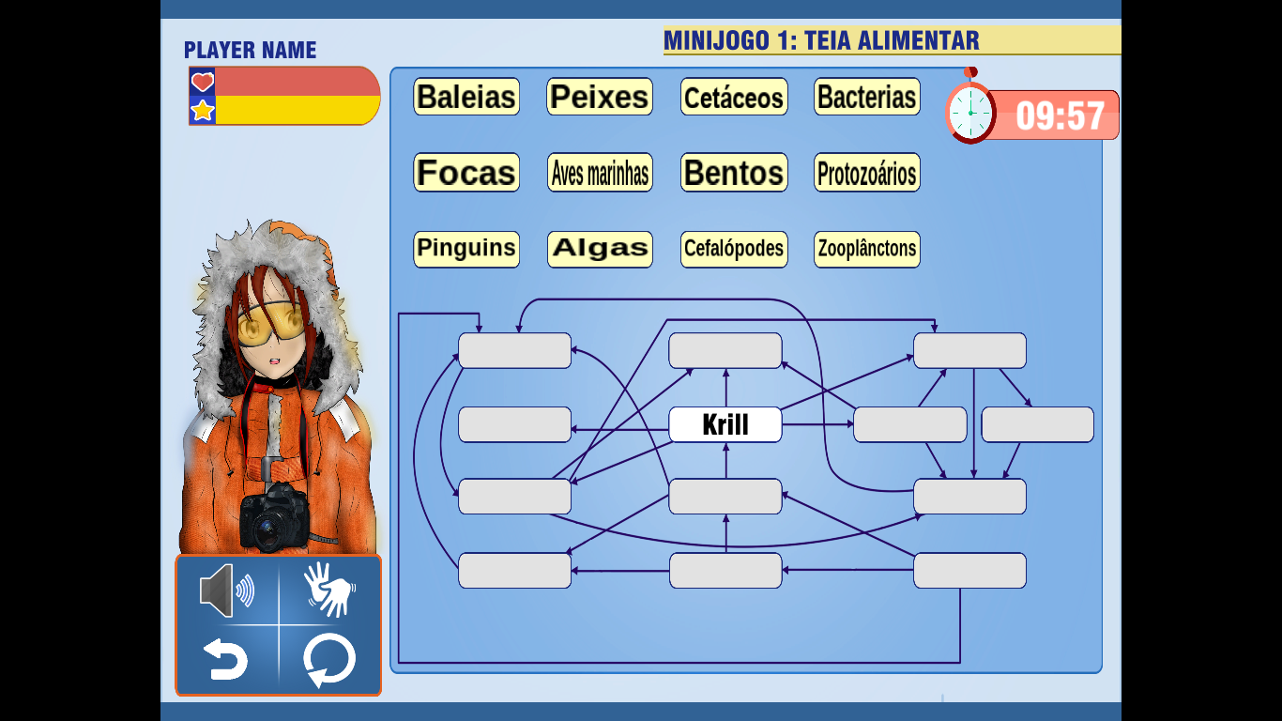 |  |  | 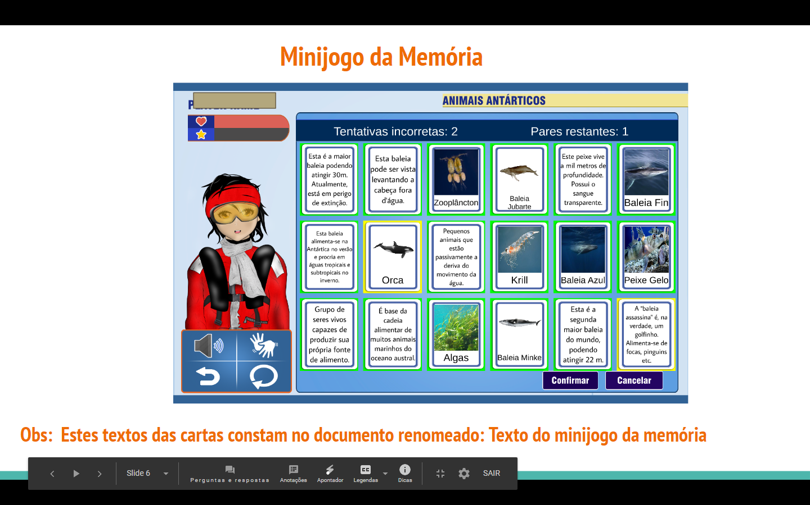
 | Na Antártica alguns animais só comem krill. |  |  |  | A baleia franco austral foi extremamente caçada no passado, devido ao seu hábito costeiro, comportamento lento e possuir uma espessa camada de gordura.
 | Além de krill, a baleia-minke-antártica também pode se alimentar de pequenos peixe-lanterna |  |  |  | A baleia-minke-antártica tem cerca de 10 m de comprimento.
 | A Orca tem uma dieta versátil, comendo peixes, moluscos, tartarugas e outros seres. |  |  |  | A baleia-minke normalmente não levanta a cauda para fora d’água quando submerge.
 | O zooplancton não faz fotossíntese. |  |  |  | A baleia azul é a maior de todas as espécies e é considerada criticamente ameaçada de extinção.
 | O krill é um crustáceo parecido com o camarão. |  |  |  | A baleia azul antártica é o maior animal existente no planeta.
 | O fitoplâncton é composto por microalgas e cianobactérias |  |  |  | A baleia fin possui dorso negro ou cinza escuro e o ventre mais claro.
 | Os krills se alimentam de fitoplânctons, zooplânctons e protozoários. |  |  |  | A baleia jubarte costuma ser vista no litoral baiano.
 | O krill pertence ao filo dos artrópodes (Arthropoda) |  |  |  | Em épocas de acasalamento a baleia jubarte costuma emitir uma variedade de sons.
 | Peixes, moluscos, aves, pinguins, baleias... ou comem só krill ou completam sua dieta com ele. |  |  |  | O dorso de uma baleia-jubarte costuma ser escuro e o seu ventre branco.
 | Bentos é um grupo de organismos que vive no substrato de ambientes aquáticos. |  |  |  | A Jubarte também é conhecida como baleia cantora, devido a uma grande variedade de sons que produz.
 | Organismos bentônicos podem ser classificados em zoobento e fitobento. |  |  |  | O krill possui um exosqueleto de quitina, dividido em cabeça, tórax e abdómen.
 | Cefalópodes, em geral, alimentam-se de krill. |  |  |  | Misticetos possuem cerdas em vez de dentes as cerdas são utilizadas para filtrar a água do alimento.
 | Krills alimentam-se de protozoários, que são bastante abundantes nos oceanos |  |  |  | Algas são os principais organismos autotróficos na Antártica
 | As aves antárticas se alimentam principalmente do krill, mas também completam a dieta com peixes e alguns moluscos. |  |  |  | Os misticetos ficam na Antártica durante o verão para alimentar-se do krill, e migram durante o inverno para as áreas de acasalamento nas regiões tropicais.
 | As algas produzem seu próprio alimento e servem de alimento para bactérias, protozoários e zooplânctons. |  |  |  | Misticetos são animais que em vez de dentes, possuem cerdas bucais.
 | Cetáceos têm uma dieta que inclui focas, peixes, pinguins e até moluscos. |  |  |  | Há sete espécies de pinguim na Antártica.
 | Fitoplâncton é a base da cadeia alimentar, responsáveis pela entrada de energia nos diferentes níveis tróficos. |  |  |  | Algumas estimativas indicam haver 75 milhões de focas caranguejeiras
 | Algas realizam fotossíntese e por isso são produtores primários.
 | Zoobentos são importantes para ciclagem de nutrientes, pois assumem o papel de decompositores da matéria orgânica. |  |  |  | A baleia fin possui peso médio de 45 toneladas e pode de viver mais de 100 anos.
 |  |  |  |  | A baleia jubarte é encontrada em praticamente todo o Hemisfério Sul.
 |  |  |  |  | A população do pinguim adélia tem diminuído muito nos últimos 30 anos devido ao aquecimento global.
 |  |  |  |  | Existem 17 espécies de pinguins em todo o mundo.
 |  |  |  |  | As espécies de pinguins da Antártica são aquelas que se reproduzem na Antártica continental ou nas proximidades.
 |  |  |  |  | Das sete espécies de pinguins encontradas na Antártica, 4 delas vivem e nidificam no continente antártico e ao redor e mais 3 vivem e nidificam nas ilhas antárticas e subantárticas.

